資料4-4 令和3年外来状況
＜資料4-4＞
＜大阪急性期・総合医療センター リハビリテーション科における MSWが介入した高次脳機能障がいの外来患者の通院状況＞

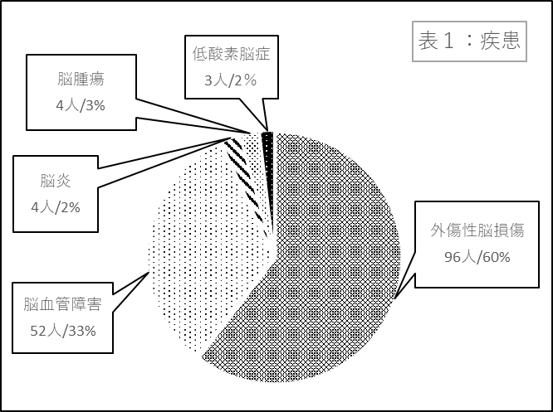
 | ＜表１：疾患＞
 | 疾患 | 人数 | ％
 | 外傷性脳損傷 | 96 | 60%
 | 脳血管障害 | 52 | 33%
 | 脳炎 | 4 | 3%
 | 脳腫瘍 | 4 | 3%
 | 低酸素脳症 | 3 | 2%
 | 合計 | 159 | 100%

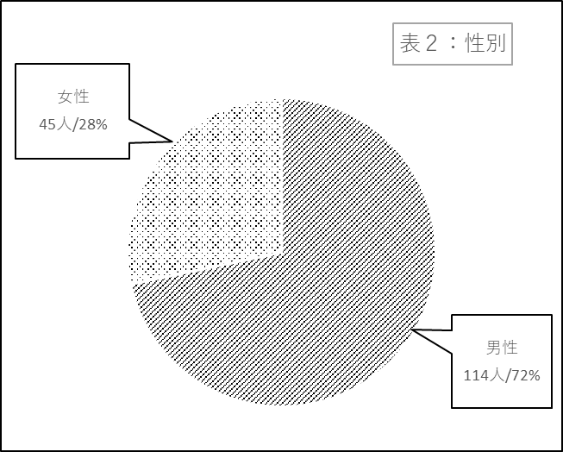

 | ＜表２：性別＞
 | 性別 | 人数 | ％
 | 男性 | 114 | 72%
 | 女性 | 45 | 28%
 | 合計 | 159 | 100%

＜資料4-4＞
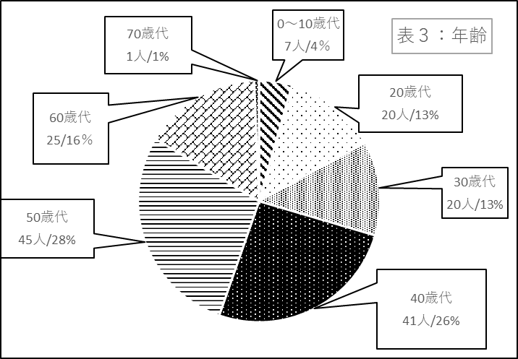
 | ＜表３：年齢＞
 | 年代 | 人数 | ％
 | 0～10歳代 | 7 | 4%
 | 20歳代 | 20 | 13%
 | 30歳代 | 20 | 13%
 | 40歳代 | 41 | 26%
 | 50歳代 | 45 | 28%
 | 60歳代 | 25 | 16%
 | 70歳代 | 1 | 1%
 | 80歳代 | 0 | 0%
 | 合計 | 159 | 100%

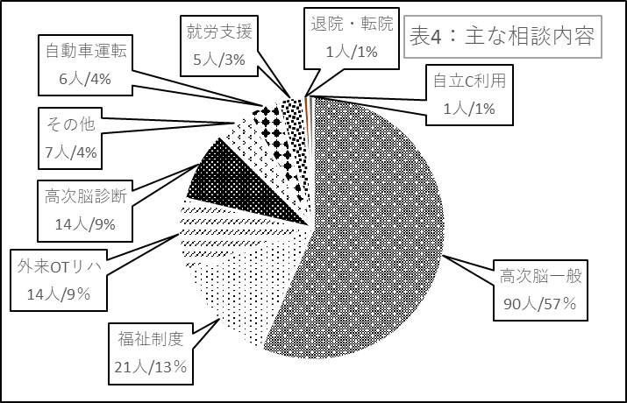
 | ＜表4：主な相談内容＞
 | 主な相談内容 | 人数 | ％
 | 高次脳一般 | 90 | 57%
 | 福祉制度 | 21 | 13%
 | 外来OTリハ | 14 | 9%
 | 高次脳診断 | 14 | 9%
 | その他 | 7 | 4%
 | 自動車運転 | 6 | 4%
 | 就労支援 | 5 | 3%
 | 退院・転院 | 1 | 1%
 | 自立C利用 | 1 | 1%
 | 就学支援 | 0 | 0%
 | 合計 | 159 | 100%

